様式 (R7)
 |  |  |  | （別紙様式）
「ながの子育て応援デジタルスタンプラリー2026」参加申込書

 |  |  | 提出期限：７月28日（火）
１ 参加店舗名
店舗名
郵便番号 | 〒 | ご担当者様名
住所
電話 |  | メールアドレス
FAX

２ 広報物の枚数（追加希望）
参加店舗には、広報用のチラシ及びスタンプ読み取り用のポスター・テーブルテントを
基準枚数に沿って配布します。追加で送付を希望する場合は、追加希望枚数を記入してください。
（追加で配布を希望しない場合、記入不要です。）

※１店舗当たりの基準配布枚数
①チラシ：10枚、②ポスター：１枚、③三角ＰＯＰ：１枚
項目 |  | 追加枚数
①チラシ（A4サイズ片面チラシ）
②ポスター（A2サイズポスター）
③テーブルテント（三角ＰＯＰ）

（記載例）
・チラシを20枚、ポスターを３枚、三角ＰＯＰを３枚設置したい場合
項目 |  | 追加枚数
①チラシ（A4サイズ片面チラシ） |  | 10
②ポスター（A2サイズポスター） |  | 2
③テーブルテント（三角ＰＯＰ） |  | 2
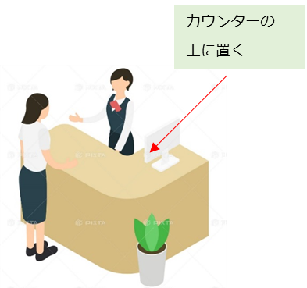
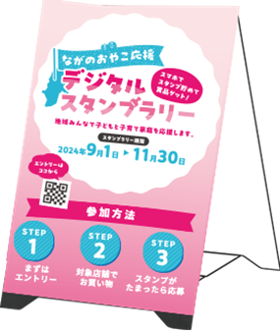
＜POPイメージ＞
③テーブルテント
（三角ＰＯＰ）

※テーブルテント（三角ＰＯＰ）裏面には、来店時に読み込んでもらうための二次元バーコードが付いています。
※イラストは過去の実施時のものであり、今後デザイン等変更になる場合があります。

